記入例
1.労災保険及び一般拠出金対象労働者数及び賃金 令和2年4月～令和3年3月までに使用労働者（パート、臨時、日雇含む）に対して支払った総賃金を月別、労働者別に記入して下さい。

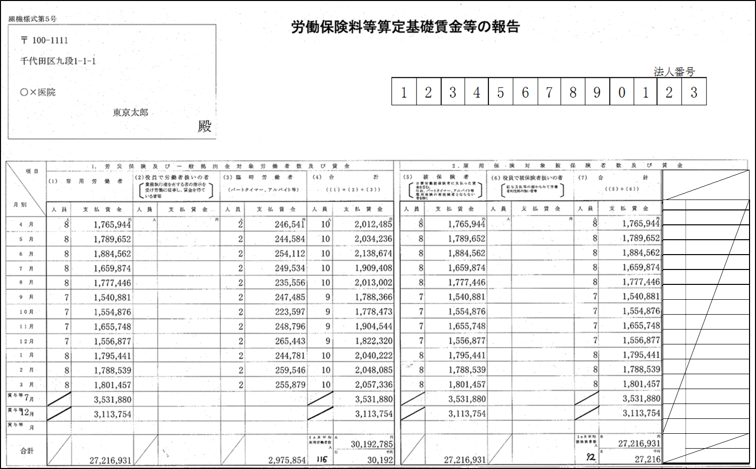

毎月の支払賃金を正確に記入願います。
特に、年度中途の入退者を把握し、賃金等の報告に正確に記入して下さい。

 |  | 2.雇用保険対象 被保険者数及び賃金

 |  | 令和2年4月～令和3年3月
 |  | までに雇用保険被保険者
 |  | (パート、日雇含む)に対して
 |  | 支払った総賃金を記入して
 |  | 下さい。

 |  | 令和2年3月31日をもって
 |  | 高年齢労働者の雇用保険料
 |  | 免除は終了しています。

・労災保険の人員欄 | ・雇用保険の人員欄
各月の『人員』欄は、各月末（月末直前の給与締切日）時点の使用労働者数を記入してください。なお、賞与の『人員』は合計人数には含めない為、記入する必要ありません。 | 各月の『人員』欄は、各月末（月末直前の給与締切日）時点の雇用保険被保険者数を記入してください。なお、賞与の『人員』は合計人数には含めない為、記入する必要ありません。

